상품제안서
PVC 3D 입체키링 주문제작 | 상품코드: S42598

 |  |  |  |  |  |  | 02-713-8555 | www.synergygift.co.kr
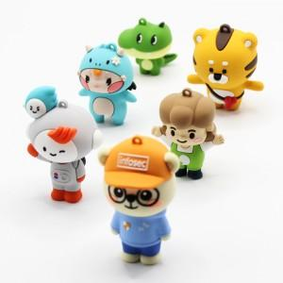

【상세/제작정보】 | <p><span style="font-size: 14pt;">※ 금형비 별도 발생하는 제품으로 별도 문의 바랍니다.(비용 디자인에 따라 상이함)</span></p><p><span style="font-size: 14pt;">&nbsp;</span></p><p><span style="font-size: 14pt;">※ 손잡이밴드 제외시 별도 문의 바랍니다.</span></p><p><span style="font-size: 14pt;">※ 고리 골드, 실버, 블랙 중 택하여 주세요.</span></p>

【인쇄/포장옵션】 | 주문제작 / OPP(비닐)

【공급단가】 | 수량 | 500~ | 1,000~ | 3,000~ | 10,000~ | 20,000~
*VAT별도 | 단가 | 3,660원 | 3,540원 | 3,430원 | 3,310원 | 3,250원

【상품 URL】 | https://www.synergygift.co.kr:443/src/goods_detail.php?gdno=42598

